現状




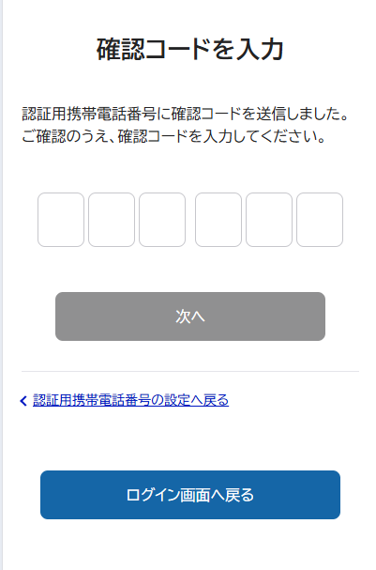

→ 赤い線が想定の導線

PC/携帯等
利用
FM0000４５
NHK外
PC/携帯等
利用
ONEへ直接アクセス
1.1.1.1.
認証コード確認
PC/携帯等
利用
認証コード確認
PC/携帯等
利用
PC/携帯等
利用
確認コード確認
メール送付
初期パスワード確認
メール送付
1.1.1.3.
メール送付
SMS送付
インフォメーションへアクセス
誤受信防止措置
コンテンツ視聴（アカウントレス）
Sアカウント登録勧奨
プラス移行の利用案内
ご利用方法選択
利用規約同意
ノーティス確認
メアド登録
メアド認証
パスワード入力
ログインID設定
内容確認
アカウント作成完了
プロファイル管理
プロファイル作成
プロファイル作成完了
Jアカウント登録勧奨
アカウント設定
受信契約の確認
連携確認結果
Jアカウント有/無の確認
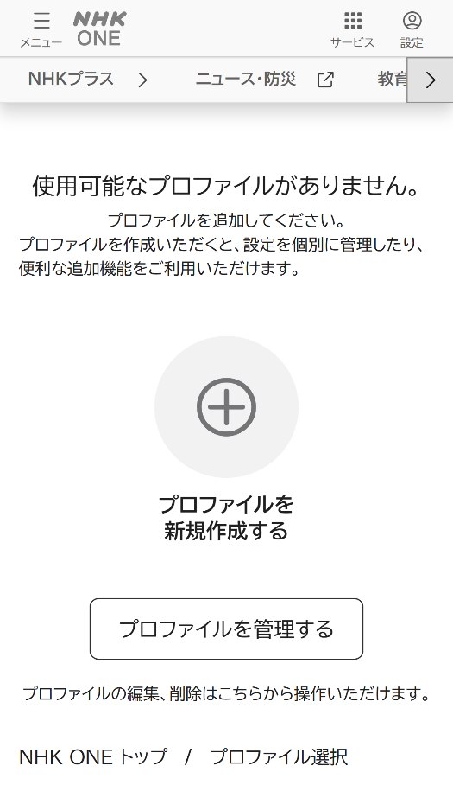

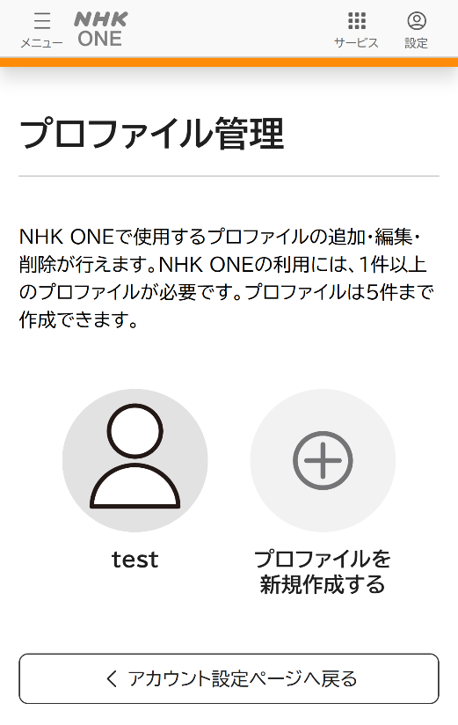
契約照合中の場合 アクティブ/null
契約照合即時OKの場合 アクティブ/１
他Sと連携済みの場合 確立済/null
NHK内
サービス内
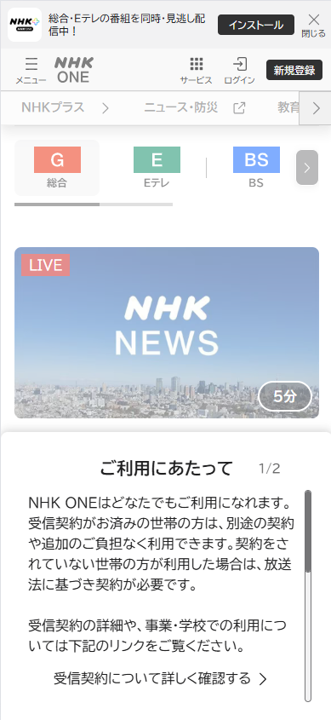
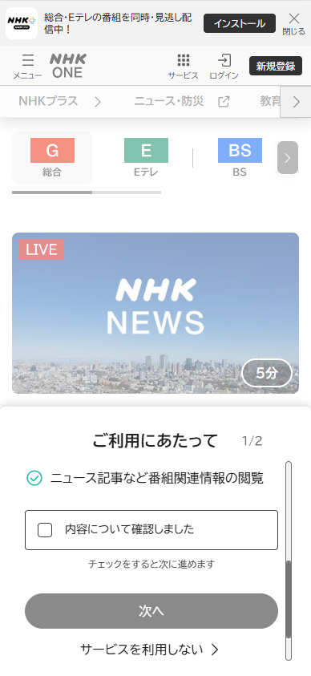
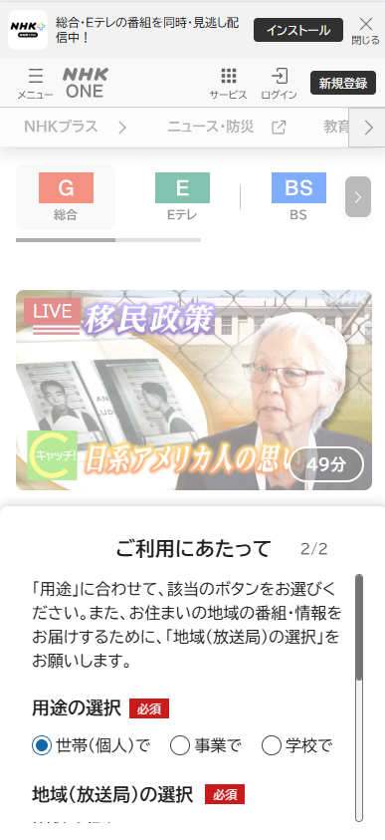
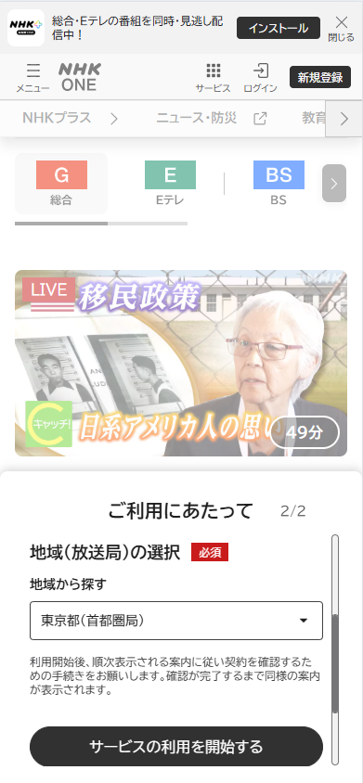
7日間経過後
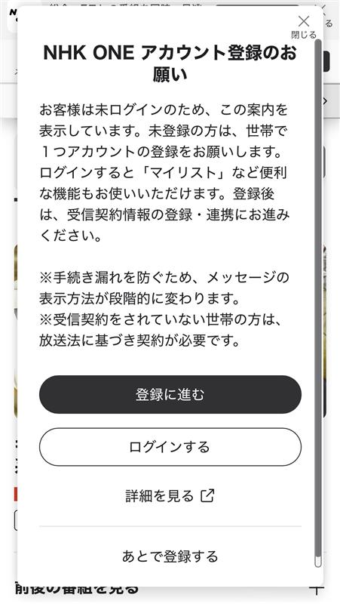
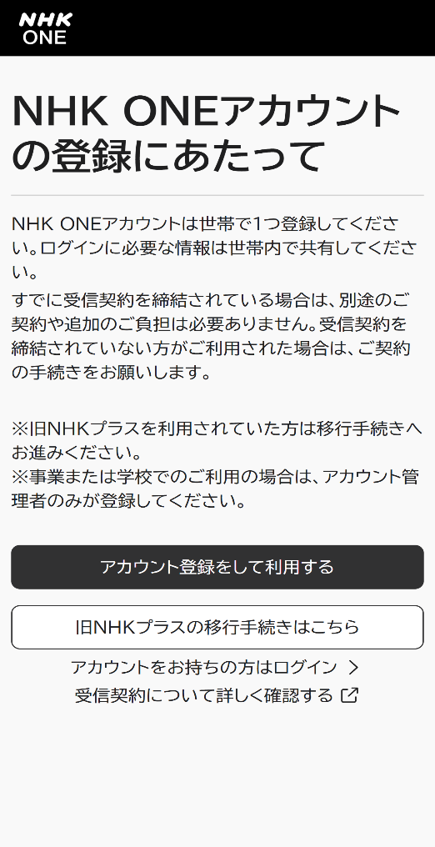
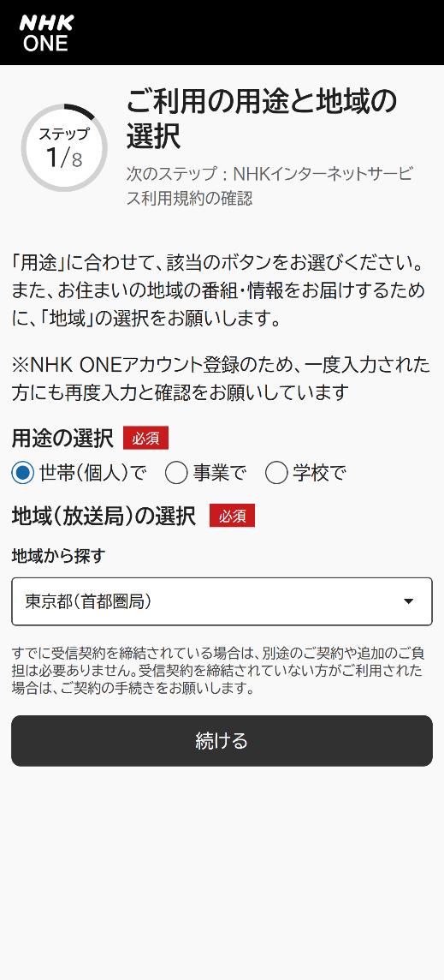
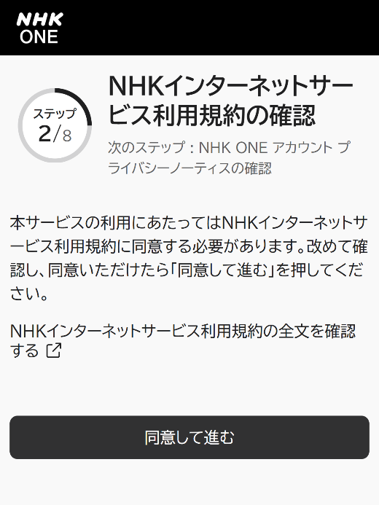
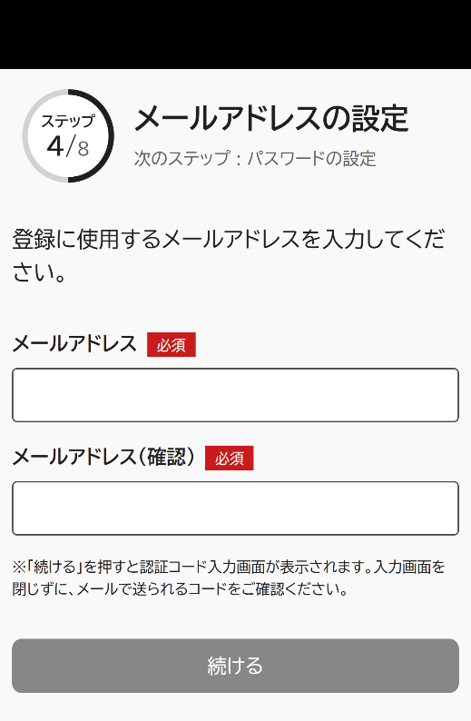
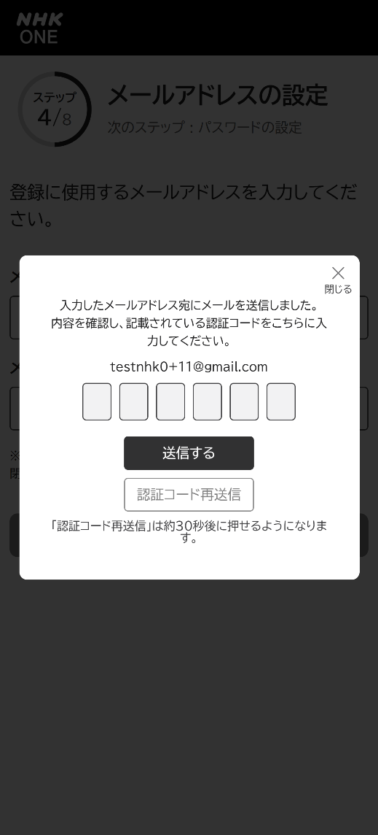
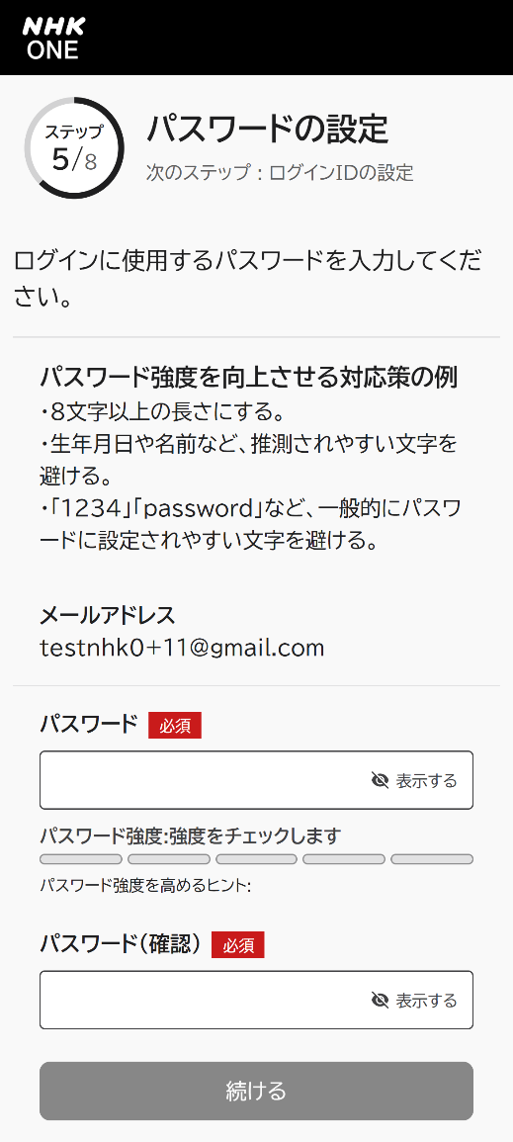
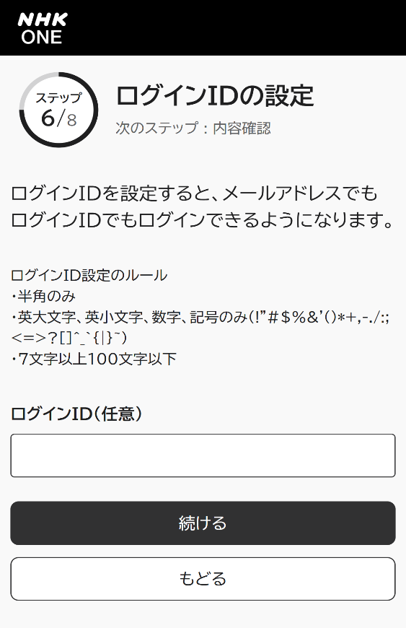
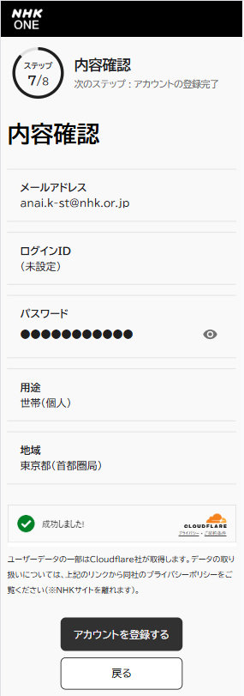
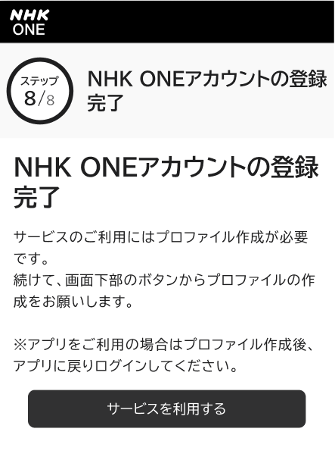
一定期間サービス利用（契約確認なし）
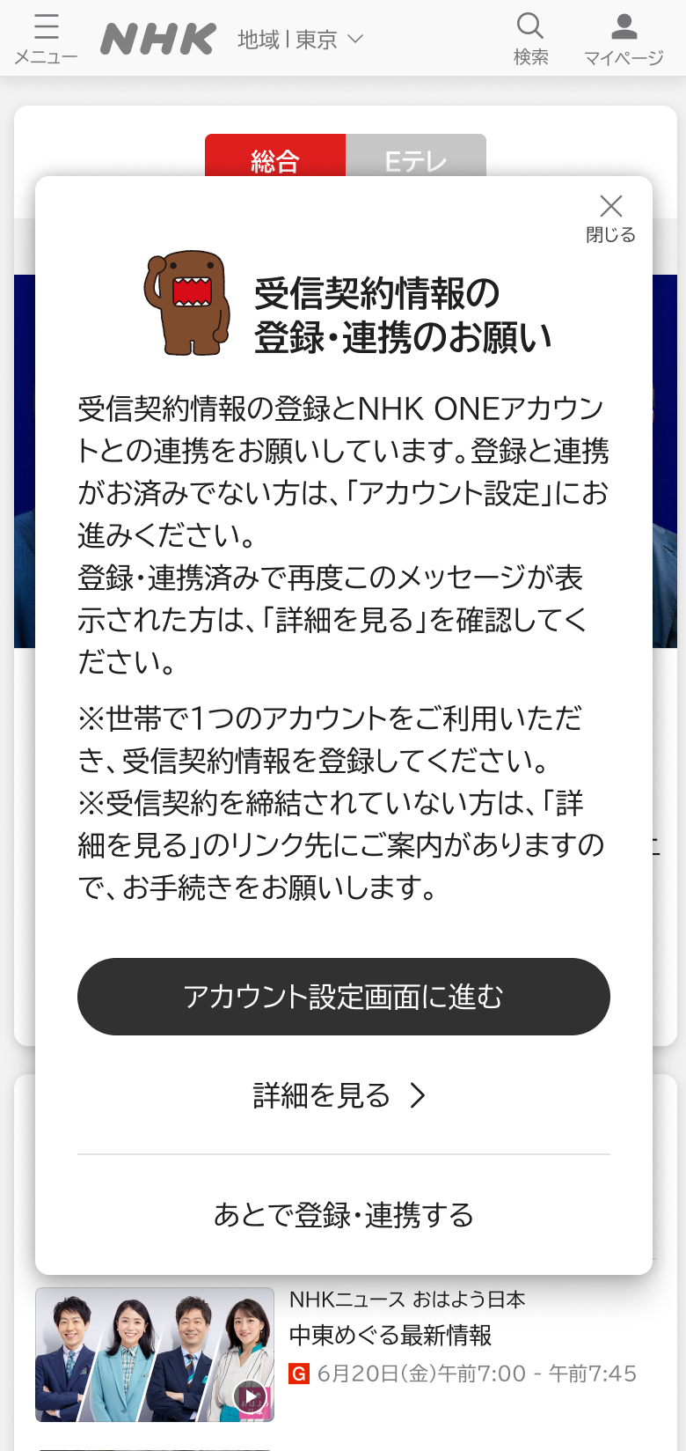
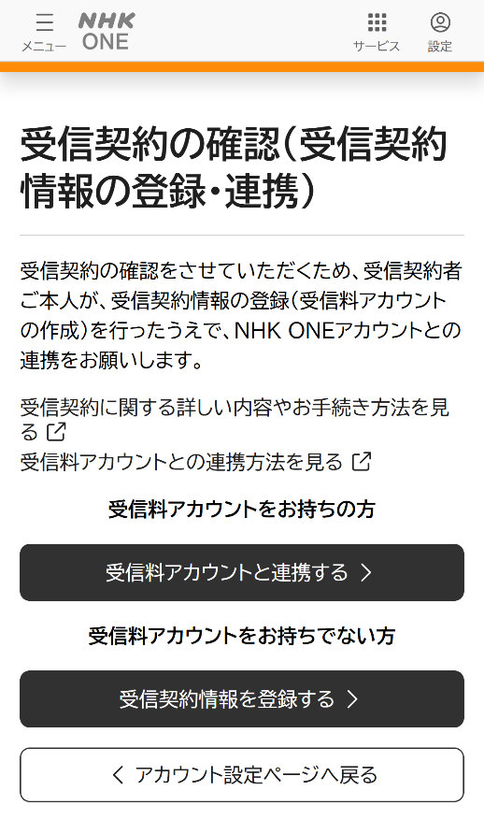
※連携確認後の照合結果によって変化
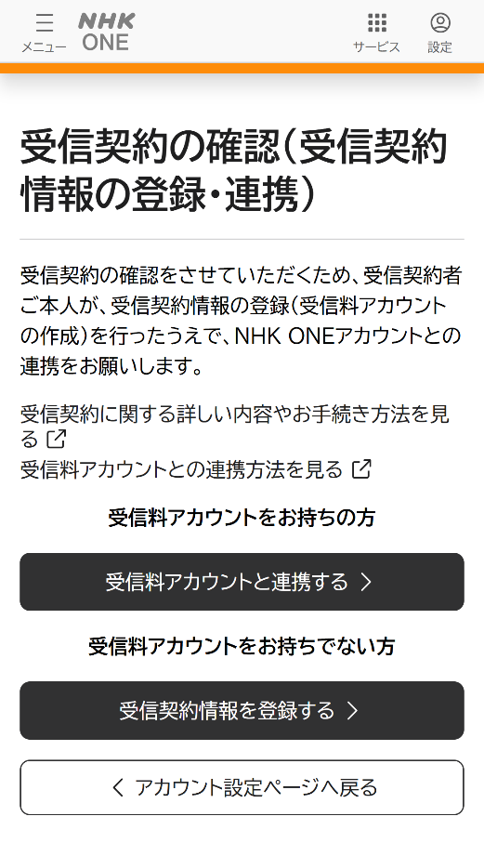
契約照合OKの場合 アクティブ/１
契約照合NGの場合 確立済/０
1-21
1-21
1-21
1-21
1-21

受信料アカウント 作成済の場合
まずサービスを 利用する場合
下へスクロール
下へスクロール

チェック押下
ライフサイクルステータス No.4
ライフサイクルステータス No.5

即契約確認
する場合
ライフサイクルステータス No.5
1.1.2.2.
ライフサイクルステータス No.9
1.1.2.1.
1.1.2.1.
FM000008
Ｊアカウント登録後、こちらに遷移してきた場合、「アカウントを連携する」を押下してもらう。
離脱する場合はホームページ(nhk.or.jp)へ遷移
1.1.2.3.
即アカウントを 登録する場合

FM000008
1.1.2.5.
ライフサイクルステータス No.2
FM000009

1.1.2.4.

受信料マイページ
ログイン
トップページ
メアド登録／規約等確認
認証コート確認・入力
契約者情報入力
入力内容確認
登録完了画面
ログイン画面
パスワード設定
電話番号設定
認証コード入力
認証の確認
ログインページTOP画面
ログイン画面

10月
→ 赤い線が想定の導線

PC/携帯等
利用
FM0000４５
NHK外
PC/携帯等
利用
ONEへ直接アクセス
1.1.1.1.
認証コード確認
PC/携帯等
利用
認証コード確認
PC/携帯等
利用
PC/携帯等
利用
確認コード確認
メール送付
初期パスワード確認
メール送付
1.1.1.3.
メール送付
SMS送付
インフォメーションへアクセス
誤受信防止措置
コンテンツ視聴（アカウントレス）
Sアカウント登録勧奨
プラス移行の利用案内
ご利用方法選択
利用規約同意
ノーティス確認
メアド登録
メアド認証
パスワード入力
ログインID設定
内容確認
アカウント作成完了
プロファイル管理
プロファイル作成
プロファイル作成完了
Jアカウント登録勧奨
アカウント設定
受信契約の確認
連携確認結果
Jアカウント有/無の確認
契約照合中の場合 アクティブ/null
契約照合即時OKの場合 アクティブ/１
他Sと連携済みの場合 確立済/null
NHK内
サービス内
7日間経過後
一定期間サービス利用（契約確認なし）
※連携確認後の照合結果によって変化
契約照合OKの場合 アクティブ/１
契約照合NGの場合 確立済/０
1-21
1-21
1-21
1-21
1-21

受信料アカウント 作成済の場合
まずサービスを 利用する場合
下へスクロール
下へスクロール

チェック押下
ライフサイクルステータス No.4
ライフサイクルステータス No.5

即契約確認
する場合
ライフサイクルステータス No.5
1.1.2.2.
ライフサイクルステータス No.9
1.1.2.1.
1.1.2.1.
FM000008
Ｊアカウント登録後、こちらに遷移してきた場合、「アカウントを連携する」を押下してもらう。
離脱する場合はホームページ(nhk.or.jp)へ遷移
1.1.2.3.
即アカウントを 登録する場合
FM000008
1.1.2.5.
ライフサイクルステータス No.2
FM000009

1.1.2.4.

受信料マイページ
ログイン
トップページ
メアド登録／規約等確認
認証コート確認・入力
契約者情報入力
入力内容確認
登録完了画面
ログイン画面
パスワード設定
電話番号設定
認証コード入力
認証の確認
ログインページTOP画面
ログイン画面

12月
→ 赤い線が想定の導線

PC/携帯等
利用
FM0000４５
NHK外
PC/携帯等
利用
ONEへ直接アクセス
PC/携帯等
利用
PC/携帯等
利用
メール送付
初期パスワード確認
メール送付
マジックリンクで遷移
メール送付
マジックリンクで遷移
インフォメーションへアクセス
誤受信防止措置
コンテンツ視聴（アカウントレス）
Sアカウント登録勧奨
登録にあたって＋用途確認
利用規約同意＋ノーティス
メアド登録
メアド認証
認証完了
パスワード設定
内容確認
登録完了
連携確認結果
Jアカウント有/無の確認
契約照合中の場合 アクティブ/null
契約照合即時OKの場合 アクティブ/１
他Sと連携済みの場合 確立済/null
NHK内
サービス内
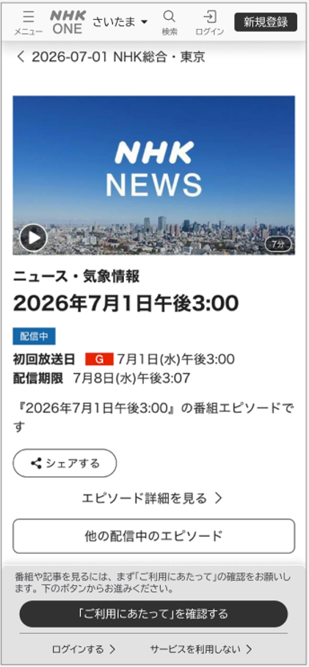
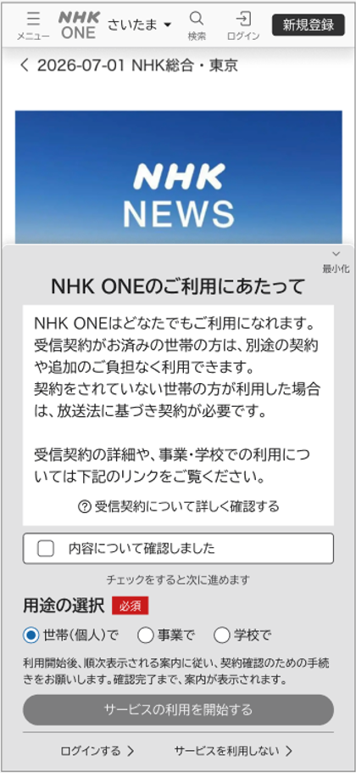
7日間経過後
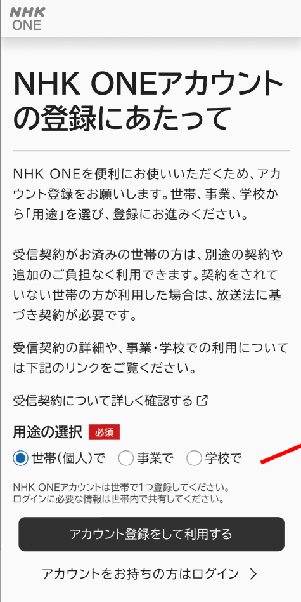
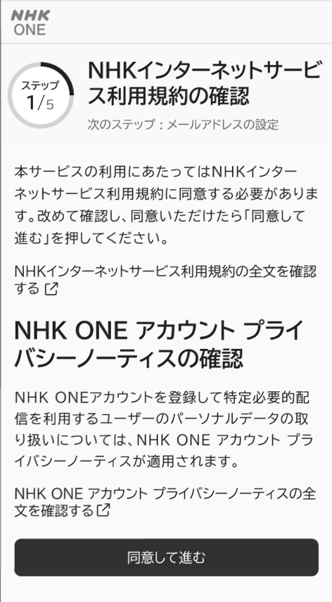
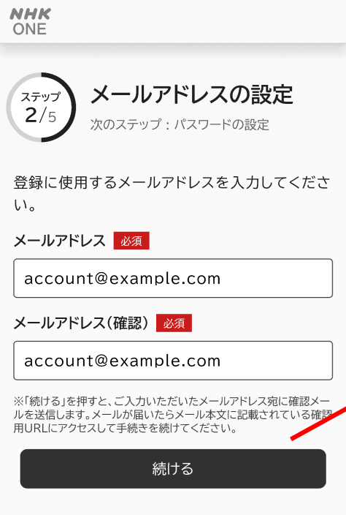
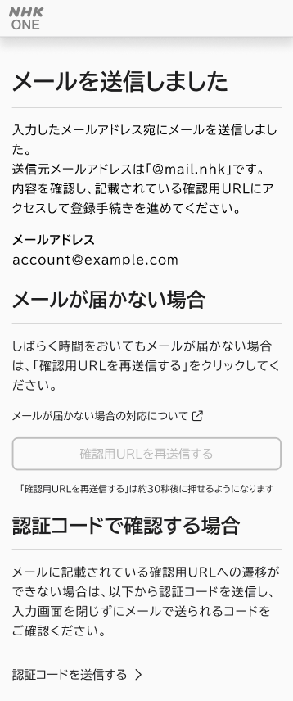
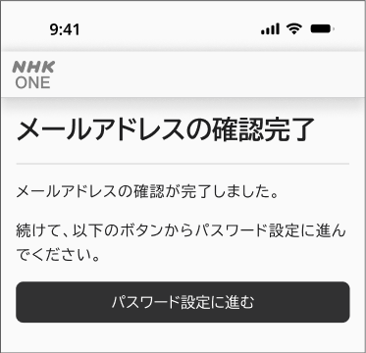
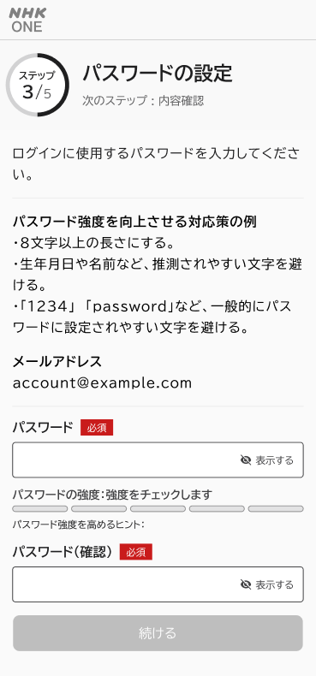
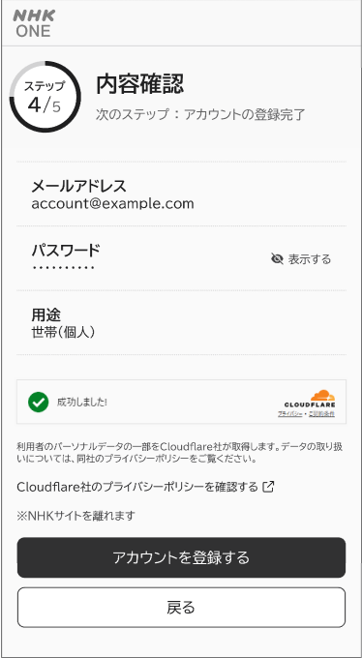
※連携確認後の照合結果によって変化
契約照合OKの場合 アクティブ/１
契約照合NGの場合 確立済/０

まずサービスを 利用する場合

チェック押下
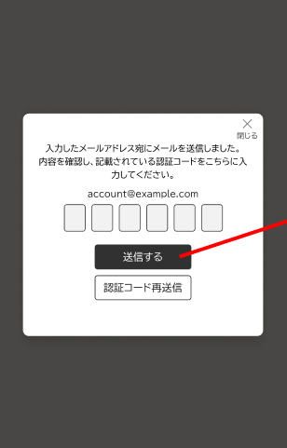

jdsojd

Ｊアカウント登録後、こちらに遷移してきた場合、「アカウントを連携する」を押下してもらう。
離脱する場合はホームページ(nhk.or.jp)へ遷移
即アカウントを 登録する場合

認証コードで認証する場合
受信料アカウント 作成済の場合

受信料マイページ
ログイン
トップページ
メアド登録／規約等確認
認証コート確認・入力
契約者情報入力
入力内容確認
登録完了画面
ログイン画面
パスワード設定
電話番号設定
認証コード入力
認証の確認
ログインページTOP画面
ログイン画面

3月
→ 赤い線が想定の導線

PC/携帯等
利用
FM0000４５
NHK外
PC/携帯等
利用
ONEへ直接アクセス
PC/携帯等
利用
PC/携帯等
利用
メール送付
初期パスワード確認
メール送付
マジックリンクで遷移
メール送付
マジックリンクで遷移
インフォメーションへアクセス
誤受信防止措置
コンテンツ視聴（アカウントレス）
Sアカウント登録勧奨
登録にあたって＋用途確認
利用規約同意＋ノーティス
メアド登録
メアド認証
認証完了
パスワード設定
内容確認
登録完了
連携確認結果
Jアカウント有/無の確認
契約照合中の場合 アクティブ/null
契約照合即時OKの場合 アクティブ/１
他Sと連携済みの場合 確立済/null
NHK内
サービス内
7日間経過後
※連携確認後の照合結果によって変化
契約照合OKの場合 アクティブ/１
契約照合NGの場合 確立済/０

まずサービスを 利用する場合

チェック押下

jdsojd

Ｊアカウント登録後、こちらに遷移してきた場合、「アカウントを連携する」を押下してもらう。
離脱する場合はホームページ(nhk.or.jp)へ遷移
即アカウントを 登録する場合

受信料アカウント 作成済の場合

認証コードで認証する場合

受信料マイページ
ログイン
トップページ
メアド登録／規約等確認
認証コート確認・入力
契約者情報入力
入力内容確認
パスワード設定
登録完了画面
認証の確認
ログインページTOP画面
ログイン画面
画面要素の 簡略化

メールアドレスの確認が完了しました。
続けて、以下のボタンから申請情報入力に進んでください。

認証・通知設定

パスワード設定

